input-sheet-builder-dialog
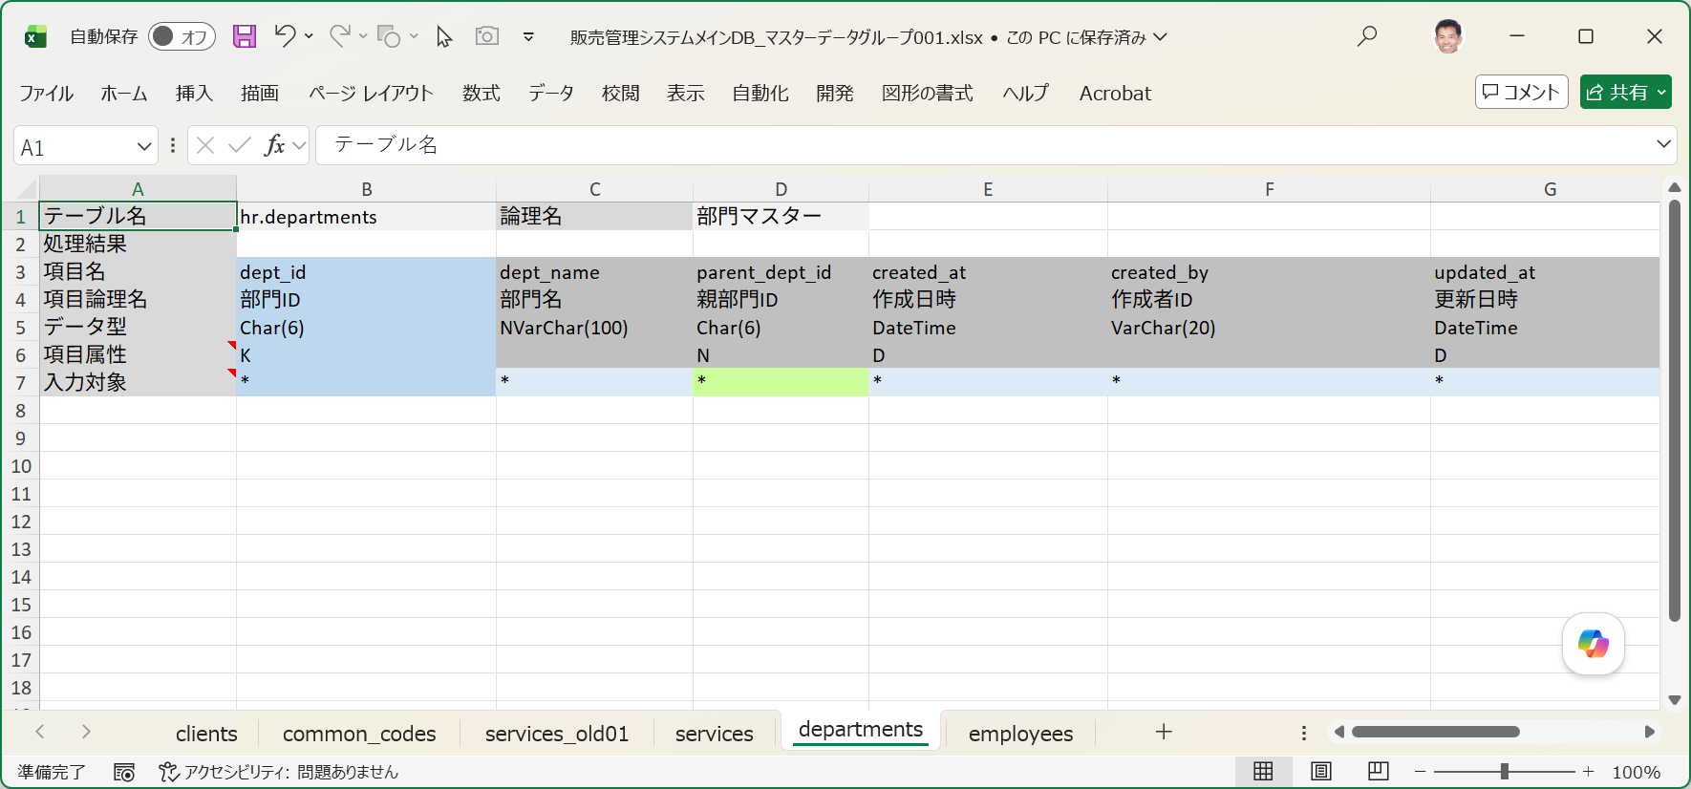
■ | IBD001_InputSheetBuilderDlg
 | [入力シートの作成ダイアログ]

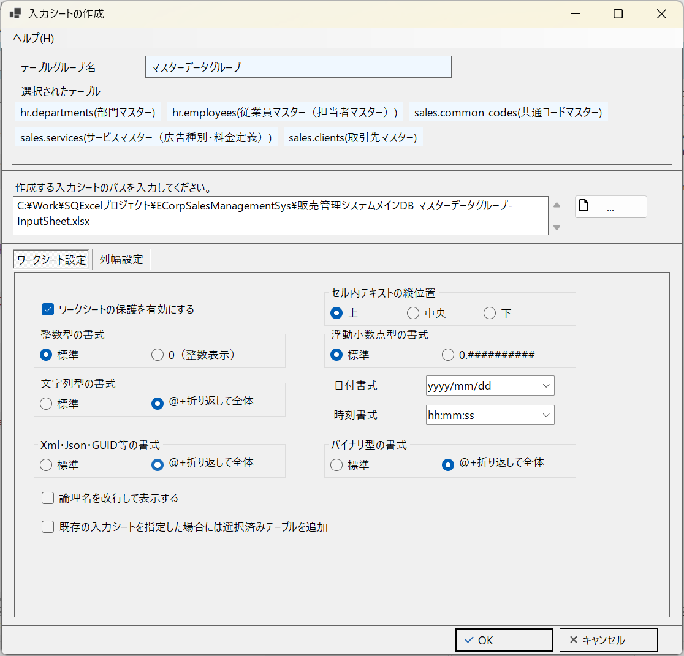
①
②
③
③

■ | IBD002_WorksheetSettingsPanel
 | [ワークシート設定タブ]
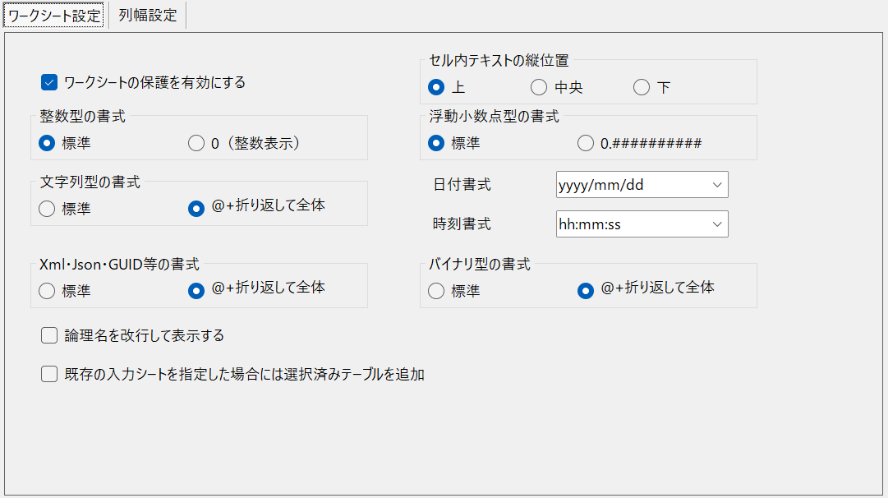

■ | IBD003_ColumnWidthSetterPanel
 | [列幅設定タブ]
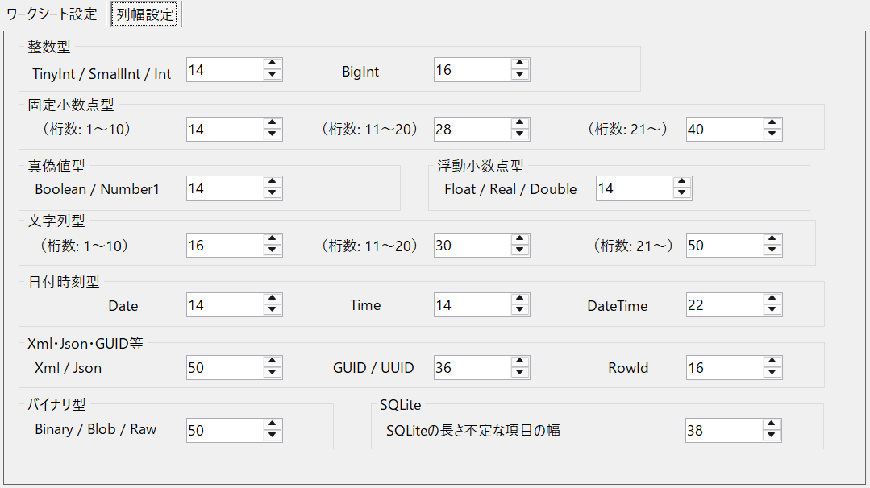

■ | IBD004_WSOptionAddTableSheetForExistinFile
 | [既存の入力シートを指定した場合には選択済みテーブルを追加チェックボックス]

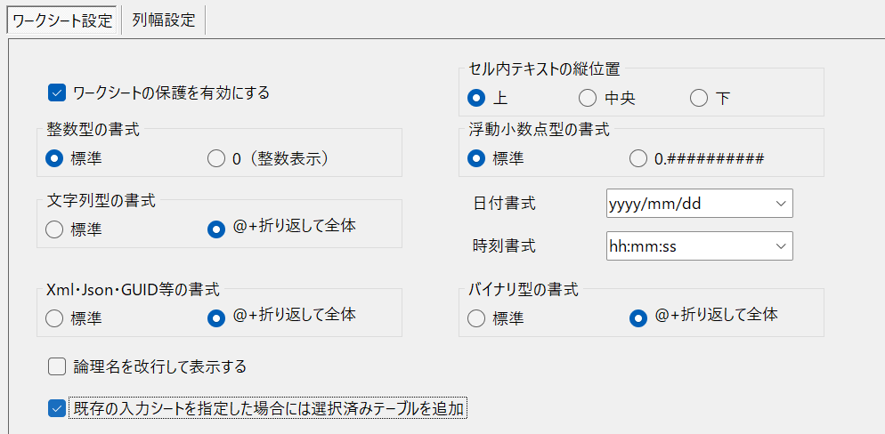

■ | IBD004b_WSOptionAddTableSheetForExistinFile2
 | [既存の入力シートを指定した場合には選択済みテーブルを追加チェックボックス]

■ | IBD005_ExistinWorkbookFor3Tables
 | [3つのテーブル用のシートを持つ既存の入力シート]
 | テーブルグループ内の3つのテーブル用の入力シートを持つワークブックが存在します。
 | それそれの入力シートは既にデータ取込み用のデータが入力されています。
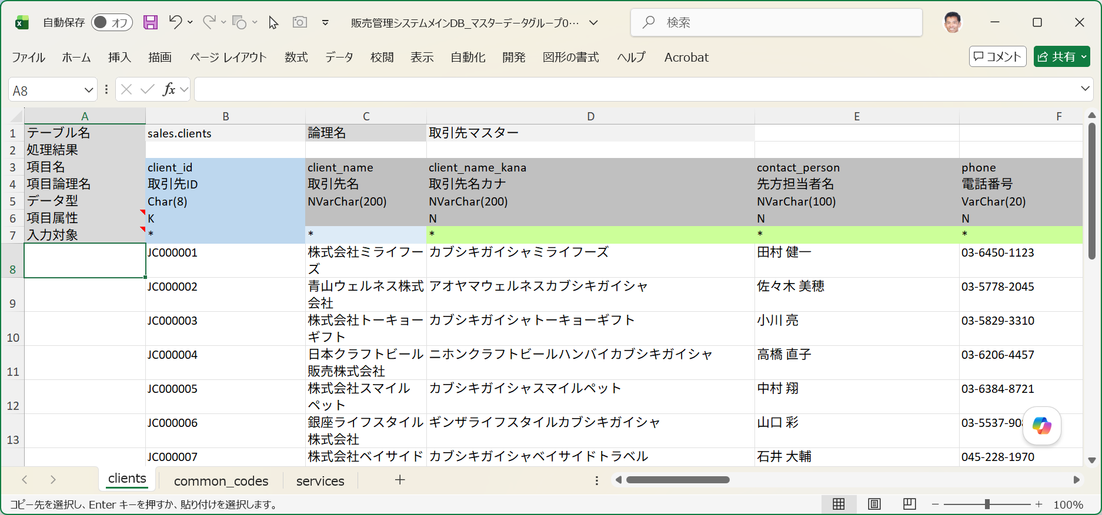

■ | IBD006_AddTablesToExistinWorkbook
 | [既存のワークブックへの入力シートの追加指定]
 | このワークシートに3つのテーブルを追加します。
 | 2つは新規に追加するテーブル(hr.departments/部門マスターとhr.epmloyees/従業員マスター)、もう一つはブック内に入力シートが存在するテーブル(sales.services：サービスマスター）です。
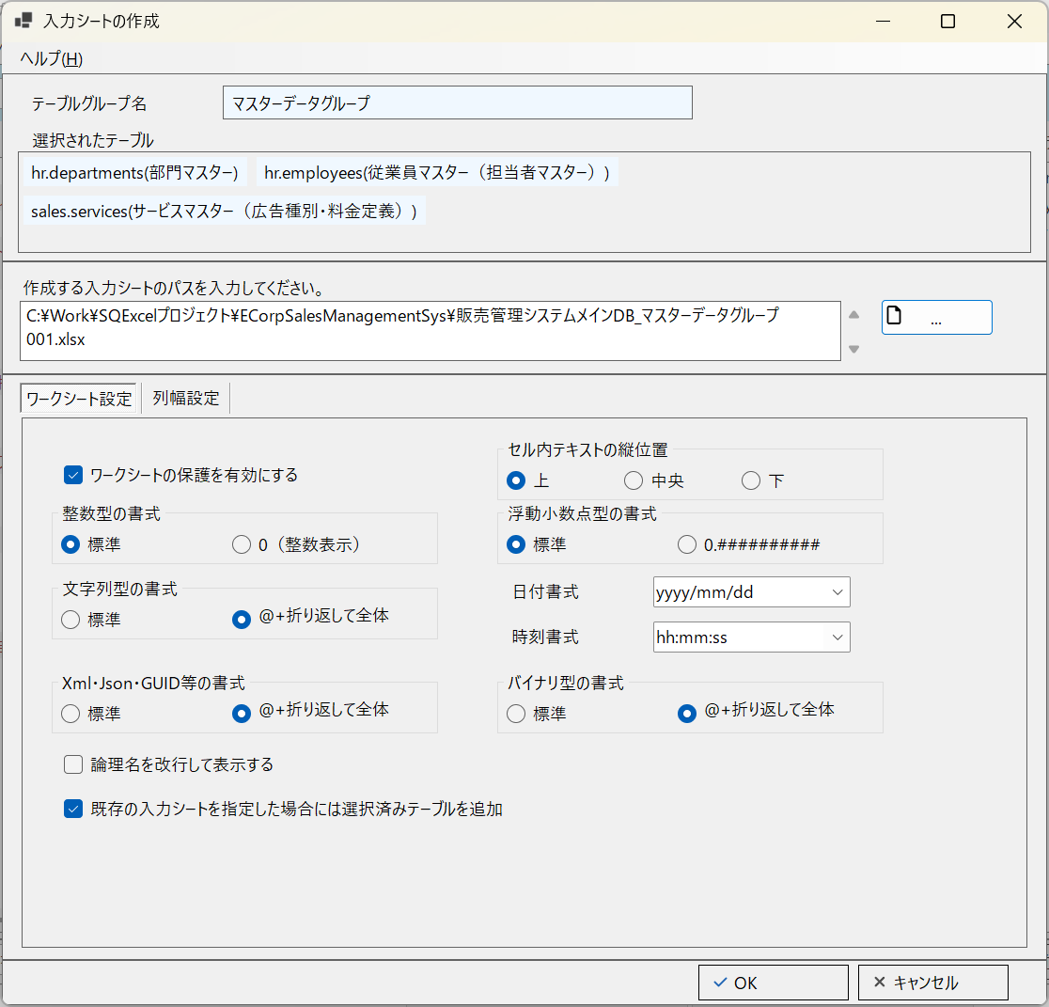

■ | IBD007_ConfirmAddTablesToExistinWorkbook
 | [ワークブックへの入力シート追加確認]
 | 処理内容を確認する以下のようなダイアログメッセージが表示されます。
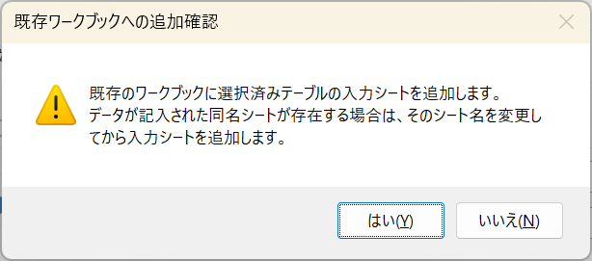

■ | IBD008_NewInputsheetAddedToExistinWorkbook
 | [3つのテーブルが追加された入力シート]
 | 既存のワークブックに指定されたテーブルの入力シートが追加されました。
 | 元々存在していたservicesテーブル用の入力シートにはデータが書き込まれていたため接尾辞(old01)が付加され、新たに入力エリアがクリアされているservicesが追加されています。

OPERATION_FLOW
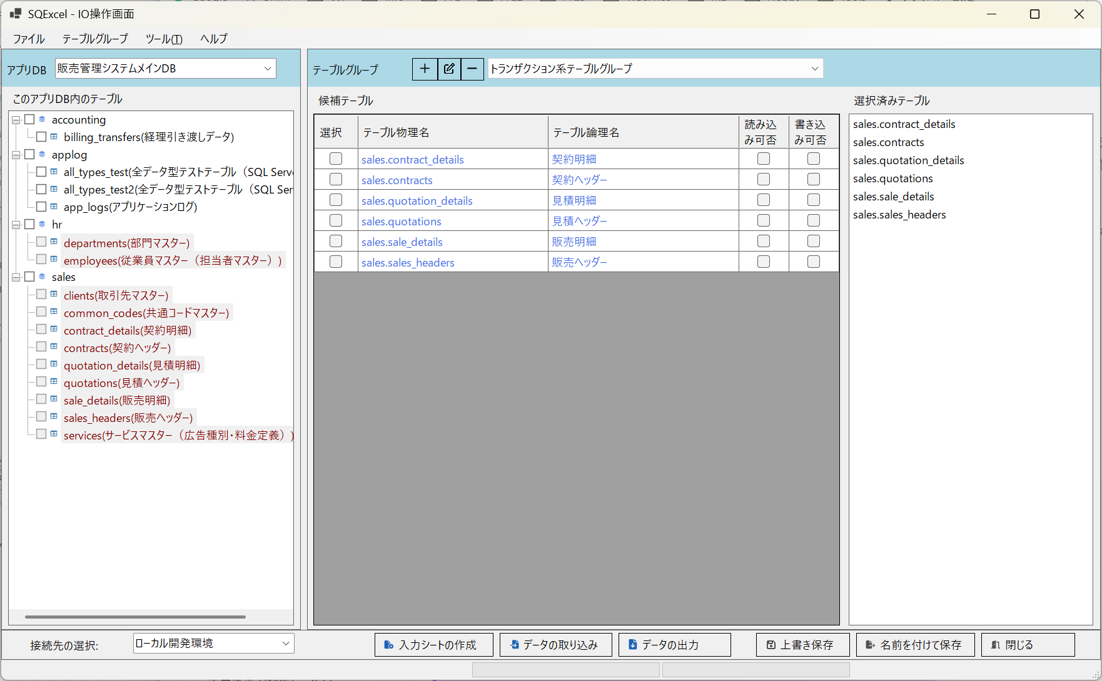
* | * | * | * | * | * | * | * | * | * | * | * | * | * | * | * | * | * | * | * | * | * | * | * | * | * | * | * | * | * | * | * | * | * | * | * | * | * | * | * | * | * | * | * | * | * | * | * | * | * | * | * | * | * | * | * | * | * | * | * | * | * | * | * | * | * | * | * | * | * | * | * | * | * | * | * | * | * | * | * | * | * | * | * | * | * | * | * | * | * | * | * | * | * | * | * | * | * | * | * | * | * | * | * | * | * | * | * | * | * | * | * | * | * | * | * | * | * | * | * | * | * | * | * | * | * | * | * | * | * | * | *

プロジェクト
(例：ネット広告代理店A社向け販売管理システム構築)
アプリDB -1
(例：販売管理システムメインDB/ SQL Server)
接続-1*
接続-2
接続-3
(例：ローカル開発環境)
(例：結合テスト環境)
(例：システムテスト環境)
テーブルグループ-1
テーブルグループ-2
(例：マスター系テーブルグループ)
(例：トランザクション系テーブルグループ)
アプリDB -2
(例：A社基幹システム用DB/ Oracle)
接続-1*
接続-2
(例：結合テスト開発環境)
(例：システムテスト環境)
テーブルグループ-1
テーブルグループ-2
(例：人事系テーブルグループ)
(例：会計処理系テーブルグループ)
■ | OF001_DataModelHierarchy |  |  |  |  |  |  |  |  |  |  |  |  |  |  |  |  |  |  |  |  |  |  |  |  |  |  |  |  |  |  |  |  |  |  |  | ■ | OF001b_RegisterToDetaModelHierarchy |  |  |  |  |  |  |  |  |  |  |  |  |  |  |  |  |  |  |  |  |  |  |  |  |  |  |  |  |  |  |  |  |  |  |  |  |  |  |  | ■ | OF001c_SaveToQtxlFile
 |  |  |  |  |  |  |  |  |  |  |  |  |  |  |  |  |  |  |  |  |  |  |  |  |  |  |  |  |  |  |  |  |  |  |  |  |  | [アプリDB、接続、テーブルグループの登録] |  |  |  |  |  |  |  |  |  |  |  |  |  |  |  |  |  |  |  |  |  |  |  |  |  |  |  |  |  |  |  |  |  |  |  |  |  |  |  |  | [データモデル階層の.qtxlファイルへの保存]
 |  |  |  |  |  |  |  |  |  |  |  |  |  |  |  |  |  |  |  |  |  |  |  |  |  |  |  |  |  |  |  |  |  |  |  |  |  | ホーム画面からアプリDBや接続、テーブルグループを登録するとPCのメモリー内のSQExcelのデータモデル階層に登録されます。 |  |  |  |  |  |  |  |  |  |  |  |  |  |  |  |  |  |  |  |  |  |  |  |  |  |  |  |  |  |  |  |  |  |  |  |  |  |  |  |  | ホーム画面やIO操作画面で保存を実行すると、現在のSQExcelデータモデル階層が.qtxlファイル(SQExcelプロジェクトファイル)に保存されます。
 |  |  |  |  |  |  |  |  |  |  |  |  |  |  |  |  |  |  |  |  |  |  |  |  |  |  |  |  |  |  |  |  |  |  |  |  |  | これによりSQExcel上では登録されたアプリDB、接続、テーブルグループの操作が実行可能になります。 |  |  |  |  |  |  |  |  |  |  |  |  |  |  |  |  |  |  |  |  |  |  |  |  |  |  |  |  |  |  |  |  |  |  |  |  |  |  |  |  | .qtxlファイルにはテーブルグループ内で入力シート操作用の候補テーブルや選択済みテーブル情報も保存されるので、次回このファイルを指定すると
プロジェクト
アプリDB -1
接続-1*
接続-2
テーブルグループ-1
接続-3
アプリDB -2
テーブルグループ-2
登録
登録
登録
PCのメモリ
 |  |  |  |  |  |  |  |  |  |  |  |  |  |  |  |  |  |  |  |  |  |  |  |  |  |  |  |  |  |  |  |  |  |  |  |  |  |  |  |  |  |  |  |  |  |  |  |  |  |  |  |  |  |  |  |  |  |  |  |  |  |  |  |  |  |  |  |  |  |  |  |  |  |  |  |  |  |  | これらの情報は全てSQExcelに復元されます。

プロジェクト
アプリDB -1
接続-1*
接続-2
テーブルグループ-1
接続-3
アプリDB -2
テーブルグループ-2
PCのメモリ
保存
PCのストレージ
.qtxlファイル

■ | OF002_ProjectInfoSetting
 | プロジェクト情報を入力して保存ボタンをクリックします。
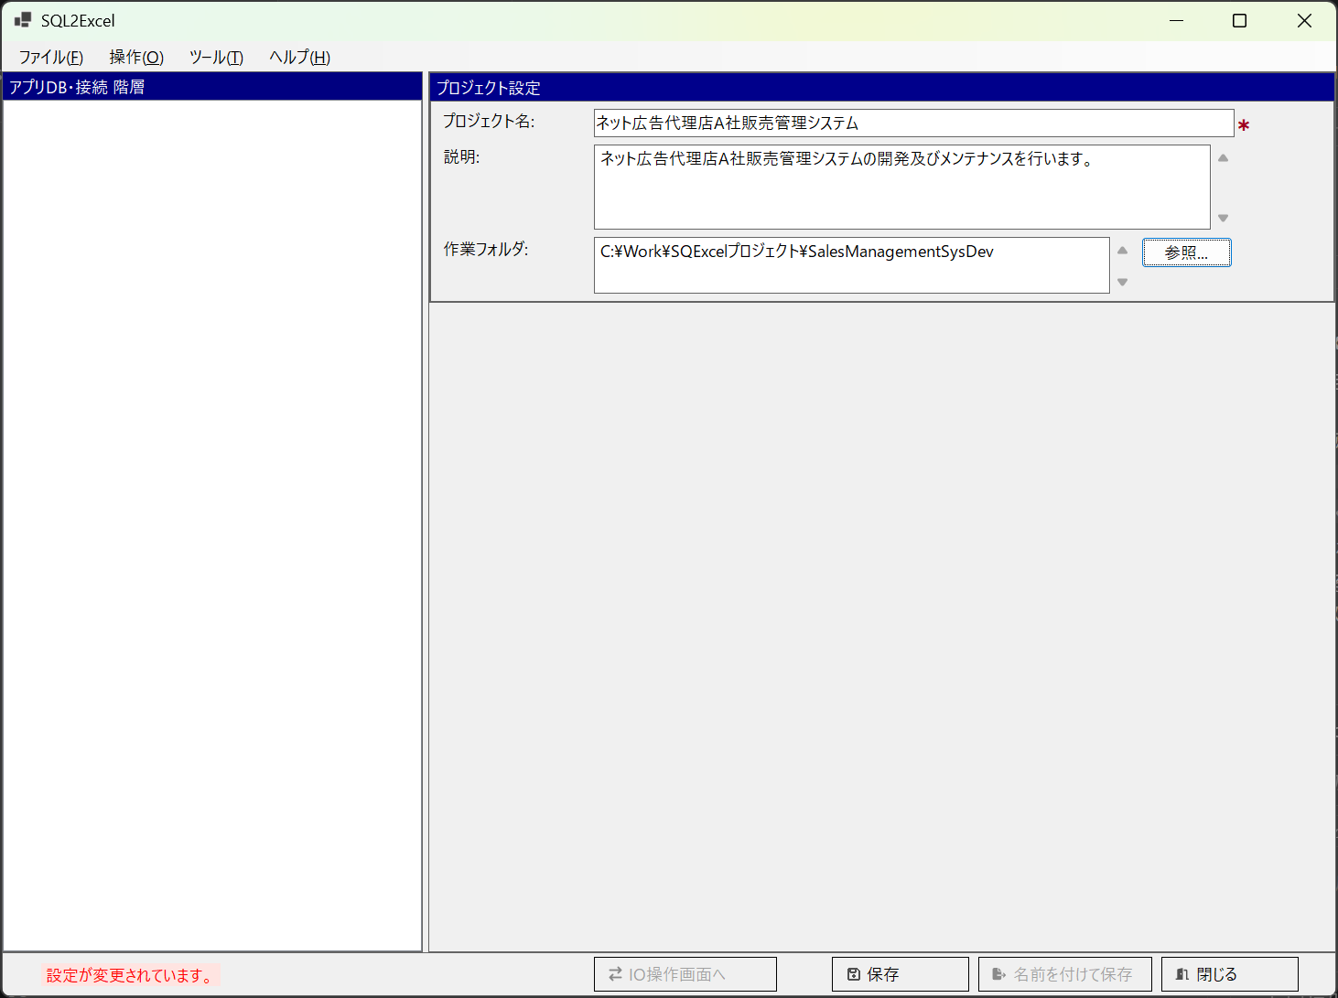

■ | OF003_ProjectSaving
 | ファイル保存ダイアログが開きます。プロジェクトの作業フォルダが既定の保存フォルダになります。（他のフォルダを指定しても構いませんが、作業フォルダに入れておくと管理が楽いなります。）
 | SQExcelのプロジェクトファイルは拡張子.qtxlが付けられSQExcel専用ファイルとして保存されます。
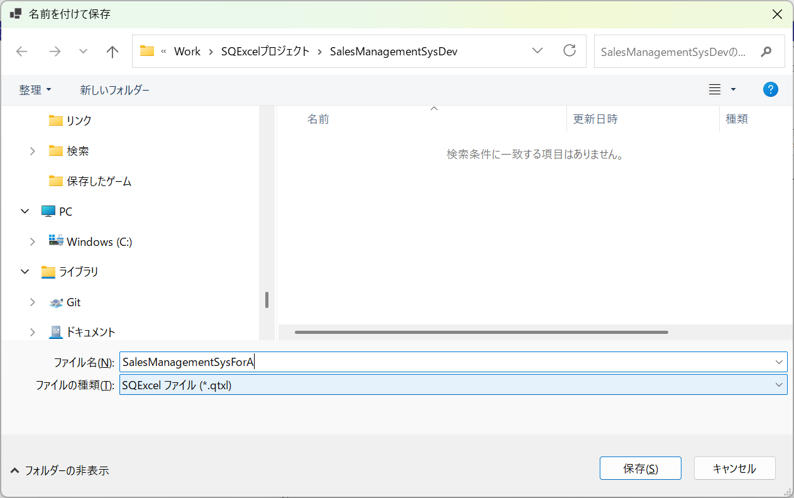
任意のファイル名をつけてください。
拡張子.qtxlが自動的に付与されます。

■ | OF004_AppDbIsReady
 | アプリDB設定パネルが表示され、アプリDB情報の入力が可能になります。
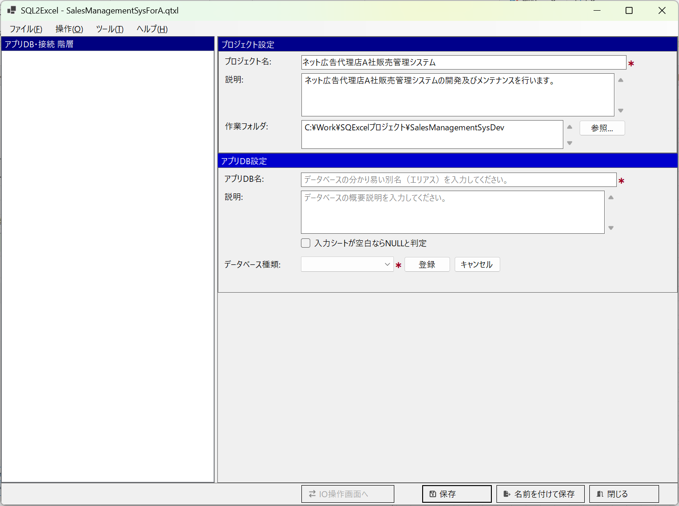

■ | OF005_AppDbInputAndSave
 | アプリDB情報を入力して保存をクリックすると、画面左のアプリDB・接続ツリーに登録したアプリDBが表示され、接続設定ダイアログが開きます。
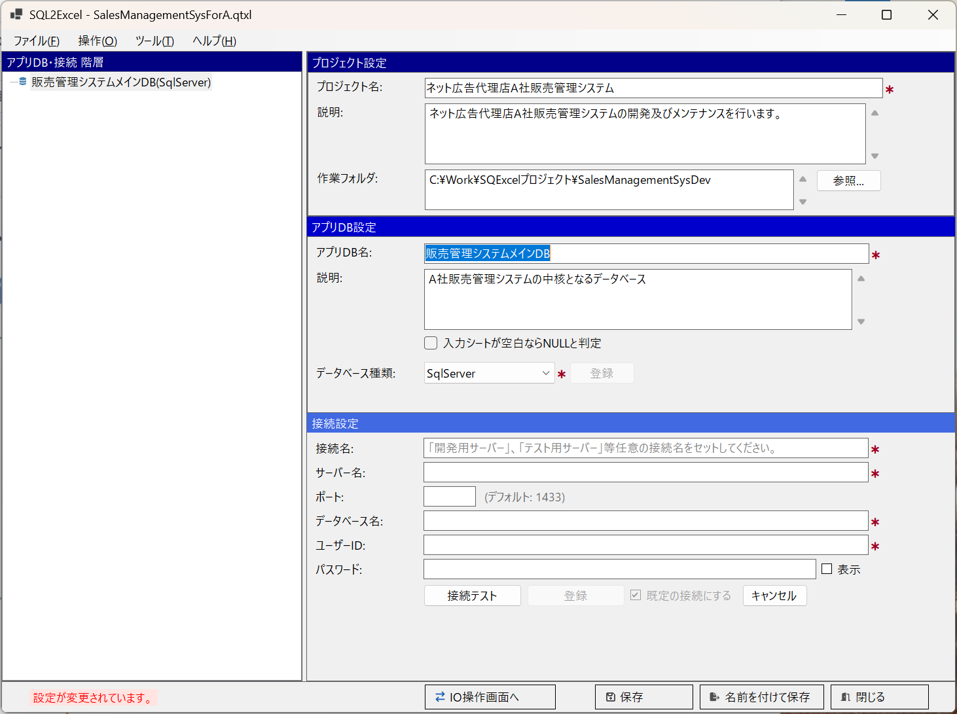

■ | OF006_AddAnotherAppDbContextMenu
 | この状態でアプリDB・接続ツリー上のコンテキストメニューから「アプリDBの追加」を選択して、別のアプリDBを登録保存することが出来ます。
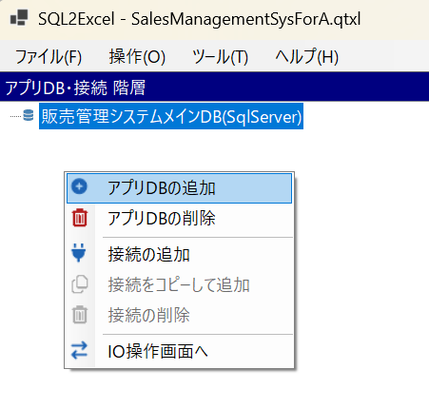

■ | OF007_AnotherAppDbAdded
 | この状態でアプリDB・接続ツリー上のコンテキストメニューから「アプリDBの追加」を選択して、別のアプリDBを登録保存することが出来ます。
 | 操作は最初のアプリDBと同じようにアプリDB情報を入力後、登録をクリックしてから保存をクリックしてください。
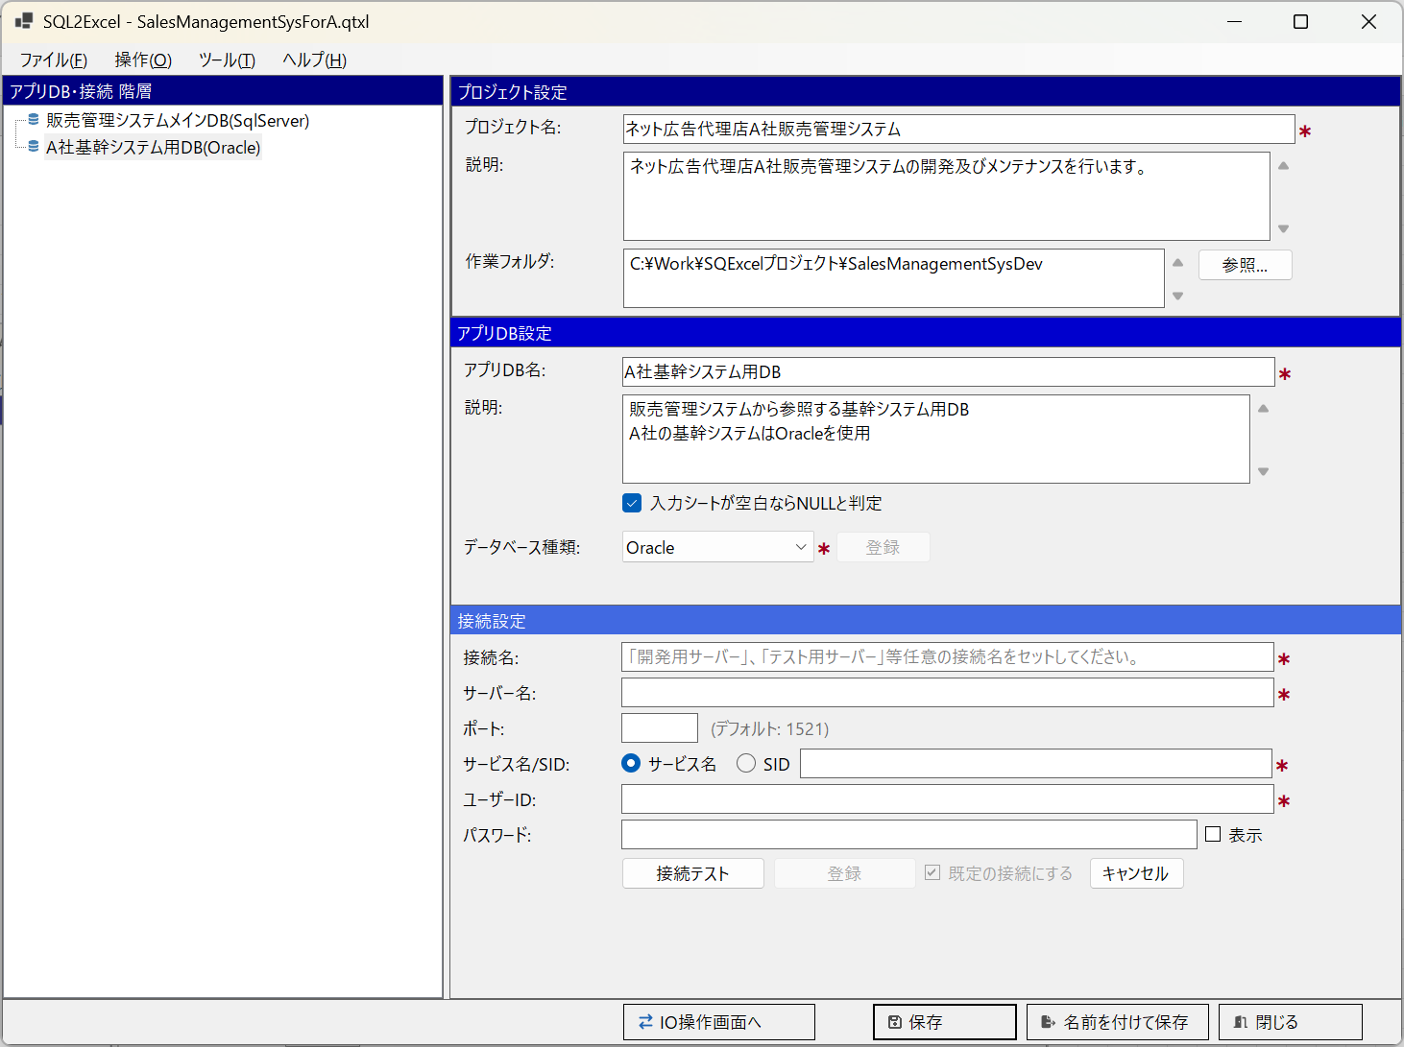

■ | OF008_AddConnectionToAppDB
 | アプリDB・接続ツリーで最初に作成したアプリDBを選択して、この下に接続を作成します。
 | アプリDB・接続ツリーのコンテキストメニューより「接続の追加」を選択してください。
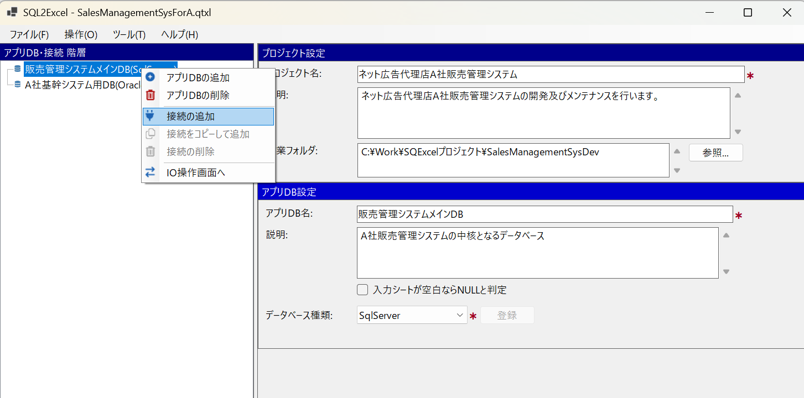

■ | OF009_1stConnectionAdded
 | 接続設定項目を入力し、接続テストをクリックします。接続に成功したら登録ボタンが表示されるのでクリックします。
 | *最初に作成した接続は既定の接続(入力シート操作対象となる接続）として登録されますが、これは後から変更可能です。
 | これによりアプリDB・接続ツリー上で親アプリDBの下に、新規に登録された接続が表示されます。
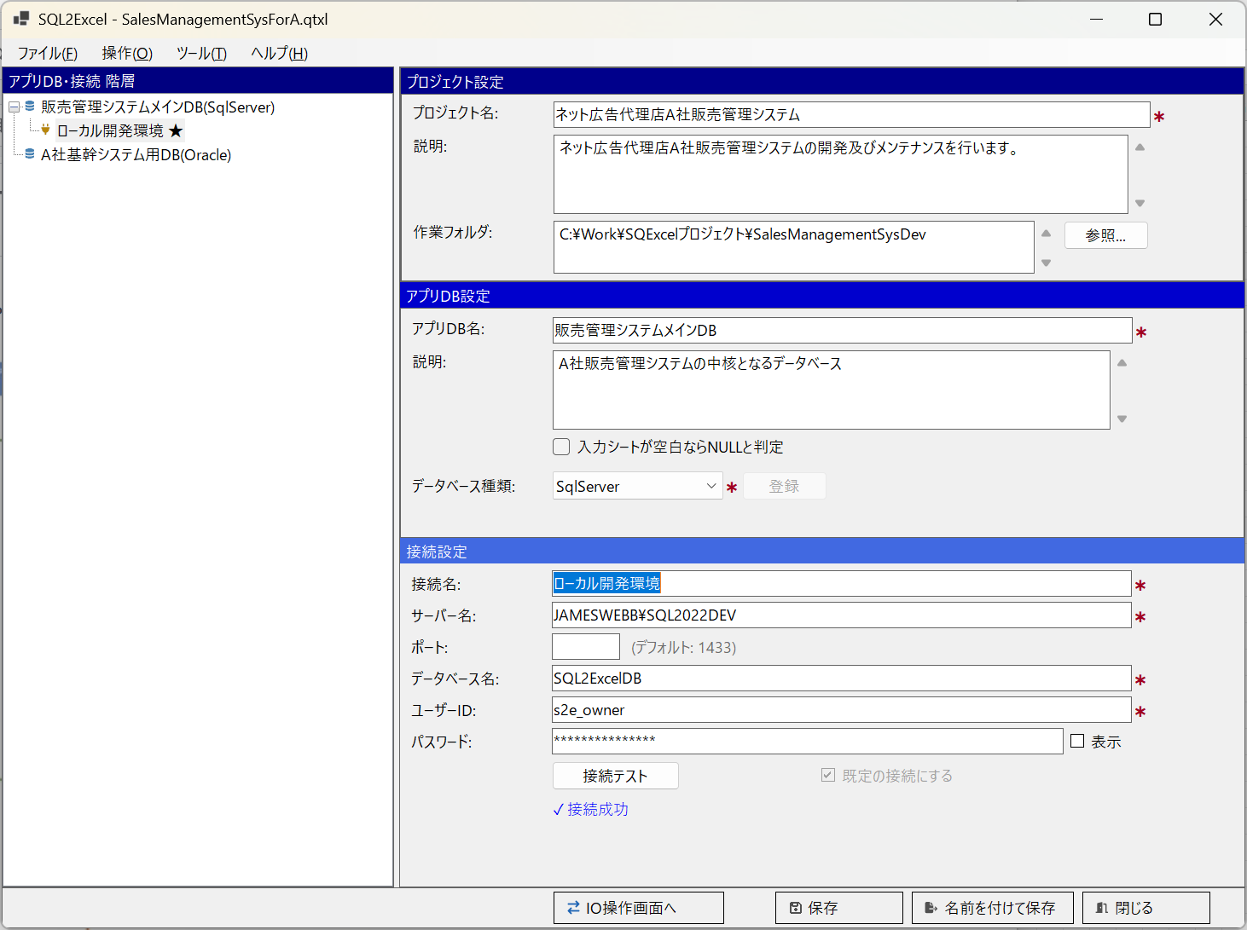
「既定の接続にする」チェックボックス

■ | OF010_AllConnectionAdded
 | 同じ手順で必要な接続を登録します。
 | この例では販売管理システムメインDB(SQL Server)の下に、ローカル開発環境用、結合テスト環境用、システムテスト環境用の3つの接続が設定されていることが分かります。
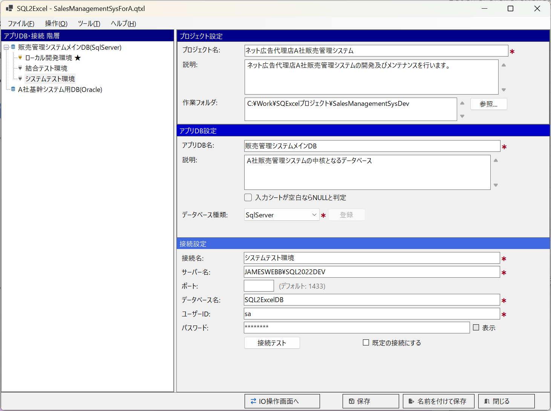

■ | OF011_IOOperationForm
 | 販売管理システムメインDBが選択された状態でIO操作画面へボタンをクリックし、IO操作画面を表示します。
 | ヘッダ部左のアプリDBに「販売管理システムメインDB」が、フッタ部左の接続先の選択に「ローカル開発環境」が選択されていることを確認します。
 | 画面中央のテーブルグループパネルでテーブルグループの追加・変更・削除を行います。
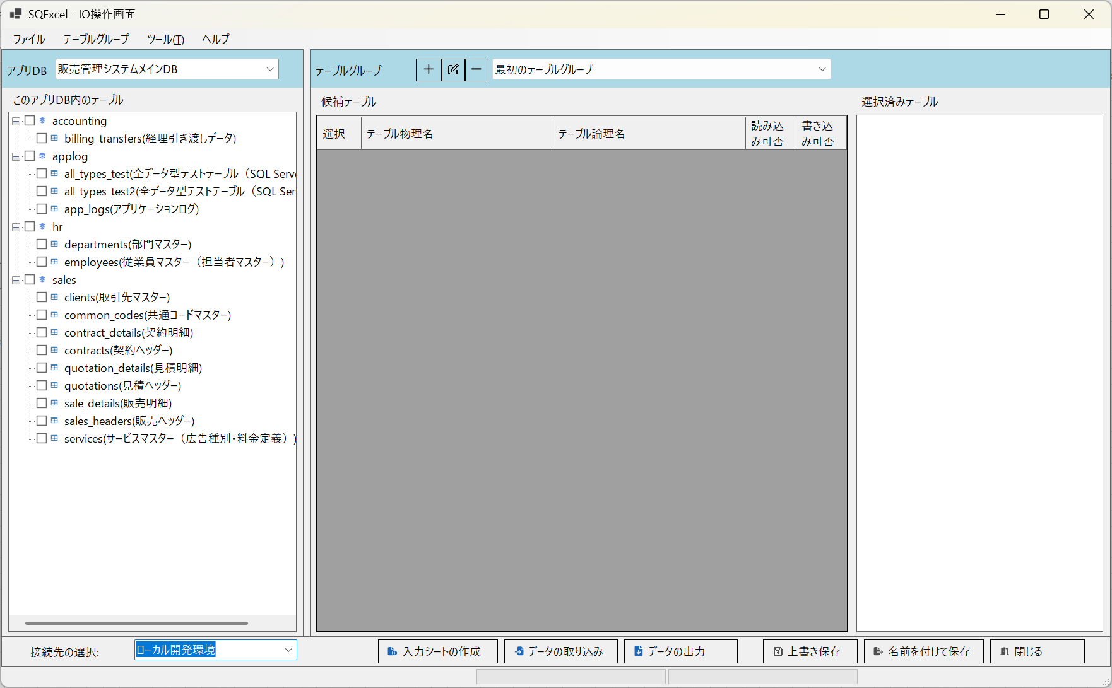
テーブルグループパネル

■ | OF012_TableGroupEdit
 | テーブルグループパネル上部のテーブルグループ編集ボタンをクリックして既定のテーブルグループ（「最初のテーブルグループ」）の名前と説明を任意の内容に編集します。
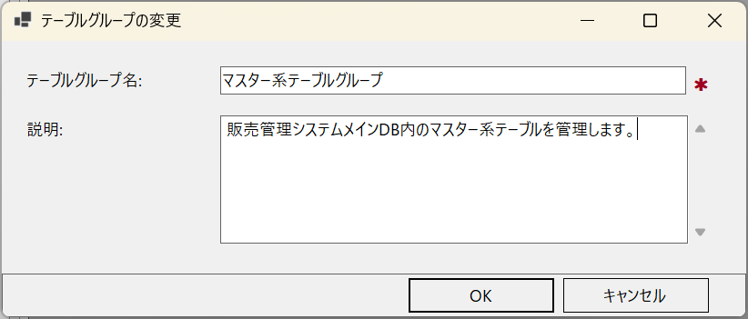

■ | OF013_SetTablesInTableGroup
 | このアプリDB内のテーブルツリーより、マスター系テーブルグループに含めたいテーブルをチェックボックスで選択して、テーブルグループパネルの候補テーブルグリッドにドラッグ＆ドロップします。
 | その後入力シート操作に使用するテーブルを、候補テーブルグリッドでチェックボックスで選択して、選択済みテーブルリストにドラッグ＆ドロップします。
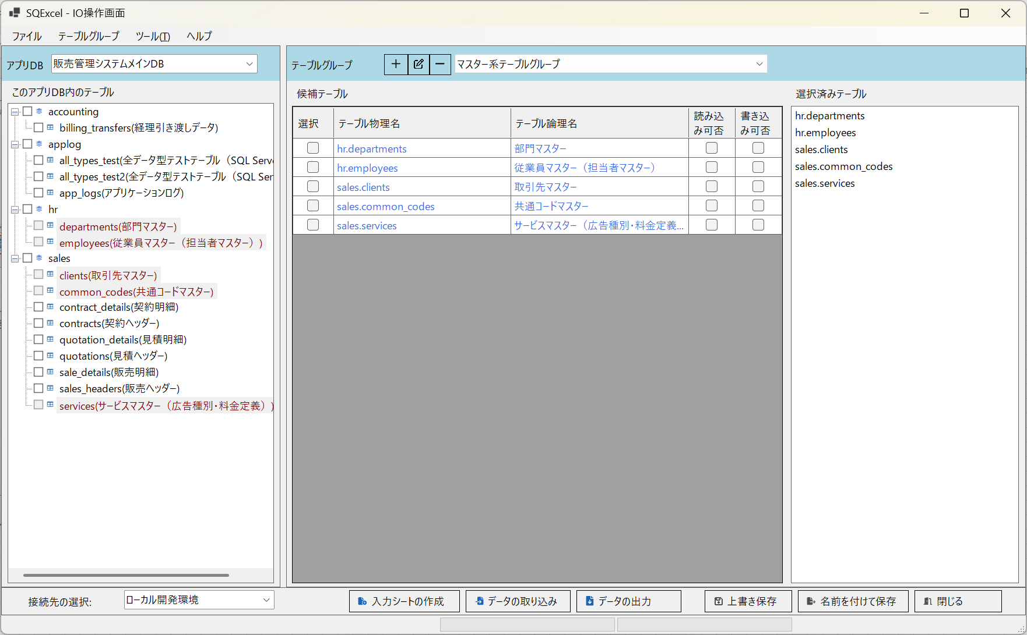

■ | OF014_SetAnotherTableGroup
 | テーブルグループパネル上部のテーブルグループ追加ボタンをクリックして新しいテーブルグループを作成し、アクティブにします。
 | 上と同じ手順でこのテーブルグループで管理するテーブルをこのアプリDB内のテーブルツリーから候補テーブルグリッドへドラッグ＆ドロップ、入力シート操作で使用するテーブルを候補テーブルグリッドから選択済みテーブルリストにドラッグ＆ドロップします。

